Rękawica_5palcowa_ochr_powlekan
 |  |  |  |  | baza-nw.ciop.pl
Kalkulator naddatków wymiarowych wynikających stosowania środków ochrony rąk
Zagrożenia mechaniczne
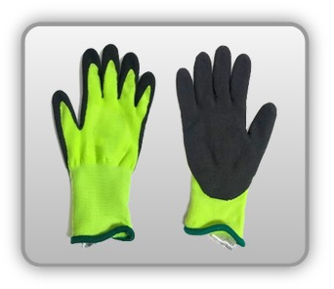 | Rękawica cechach ochronnych pięciopalcowa częściowo opowlekana (tkanina)


Kalkulator naddatków wymiarowych rękawicy cechach ochronnych pięciopalcowej częściowo opowlekanej (dzianina))
Typ NW | miara antropo­metryczna y1, x1, o1, y2, x2, o2 [cm] | wymiar całkowity Y1, X1, O1, Y2, X2, O2 [cm] |  | wymiar naddatku [cm] |  | przyrost względny [%]
 |  | min | max | min | max | min | max
NW długości ręki Y1 | 16.9 | 17.2 | 17.5 | 0.3 | 0.6 | 1.8 | 3.6
NW szerokości ręki X1 | 8.0 | 9.6 | 10.0 | 1.6 | 2.0 | 20.0 | 25.0
NW obwodu ręki O1 | 19.0 | 23.0 | 24.1 | 4.0 | 5.1 | 21.1 | 26.8
NW długości palców /palec nr 2 wskazujący Y2 | 6.2 | 6.5 | 6.8 | 0.3 | 0.6 | 4.8 | 9.7
NW szerokości palców /palec nr 2 wskazujący X2 | 1.4 | 2.1 | 2.3 | 0.7 | 0.9 | 50.0 | 64.3
NW obwodu palców /palec nr 2 wskazujący O2 | 5.5 | 8.0 | 8.9 | 2.5 | 3.4 | 45.5 | 61.8

Opracowano na podstawie wyników V etapu programu wieloletniego „Poprawa bezpieczeństwa i warunków pracy”, finansowanego w zakresie badań naukowych i prac rozwojowych ze środków Narodowego Centrum Badań i Rozwoju. Projekt I.PB.10: Opracowanie danych do nowego atlasu miar człowieka, związanych ze stosowaniem środków ochrony indywidualnej z uwzględnieniem wybranych parametrów widzenia. Koordynator programu: Centralny Instytut Ochrony Pracy – Państwowy Instytut Badawczy.

